ASBU.İAŞ.01

ANKARA SOSYAL BİLİMLER ÜNİVERSİTESİ
Strateji Geliştirme Daire Başkanlığı

 |  |  | Döküman Numarası: |  | İAŞ-001
 |  |  | İlk Yayın Tarihi:
 |  |  | Revizyon Tarihi:
 |  |  | Revizyon No:
Sorumlular | Taahhüt Evrakı ve Sözleşme Tasarıları Ön Mali Kontrol İş Akış Süreci |  |  |  | Doküman
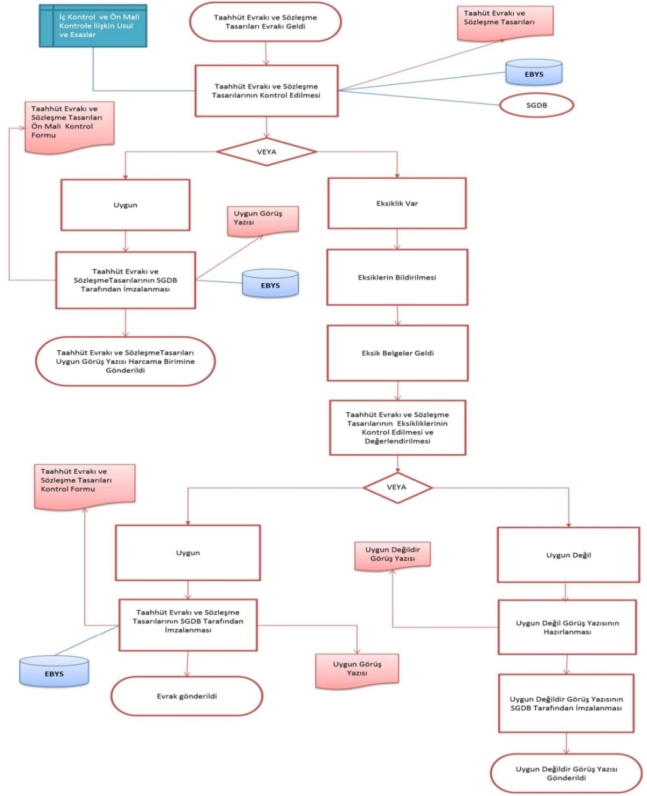

Strateji Geliştirme Daire Başkanlığı |  |  |  |  | Disiplin soruşturması süreçlerinin yasal sürelere uygun, eksiksiz ve mevzuat çerçevesinde yürütülerek sonuçlandırılması

Harcama Birimleri |  |  |  |  | Açılan soruşturmaların raporlanma ve disiplin amiri onayına sunulma aşamalarının takvime uygun tamamlanma oranı

Strateji Geliştirme Daire Başkanlığı |  |  |  |  | Soruşturmacı tayin edilmesi, ifadelerin alınması, raporun hazırlanması ve disiplin kuruluna/amirine sunularak karara bağlanması

Üst Yönetici |  |  |  |  | Soruşturma açılması, muhakkik görevlendirilmesi ve kararın tebliğ edilmesi süreçlerinde kullanılan resmi onay yazıları

Üst Yönetici |  |  |  |  | Soruşturma aşamasında toplanan deliller, alınan ifadeler ve henüz onaylanmamış taslak soruşturma raporları

Strateji Geliştirme Daire Başkanlığı |  |  |  |  | Soruşturmacı tarafından tamamlanmış ve disiplin amiri/kurulu onayına sunulmaya hazır hale getirilmiş kesinleşmiş raporlar

Üst Yönetici |  |  |  |  | Kararın tebliğ edilmesiyle sonuçlanan ve tüm ekleriyle birlikte arşive kaldırılan resmi soruşturma işlem dosyası

Strateji Geliştirme Daire Başkanlığı

HAZIRLAYAN |  |  |  |  | ONAYLAYAN

Adres: | Hükümet Meydanı No: 2 06050 Ulus, Altındağ/ANKARA | Telefon |  | 0312 596 44 44-45
 |  | İnternet Adresi |  | www.asbu.edu.tr
 |  | E-Posta |  | bilgi@asbu.edu.tr

